Chi tiết địa chất
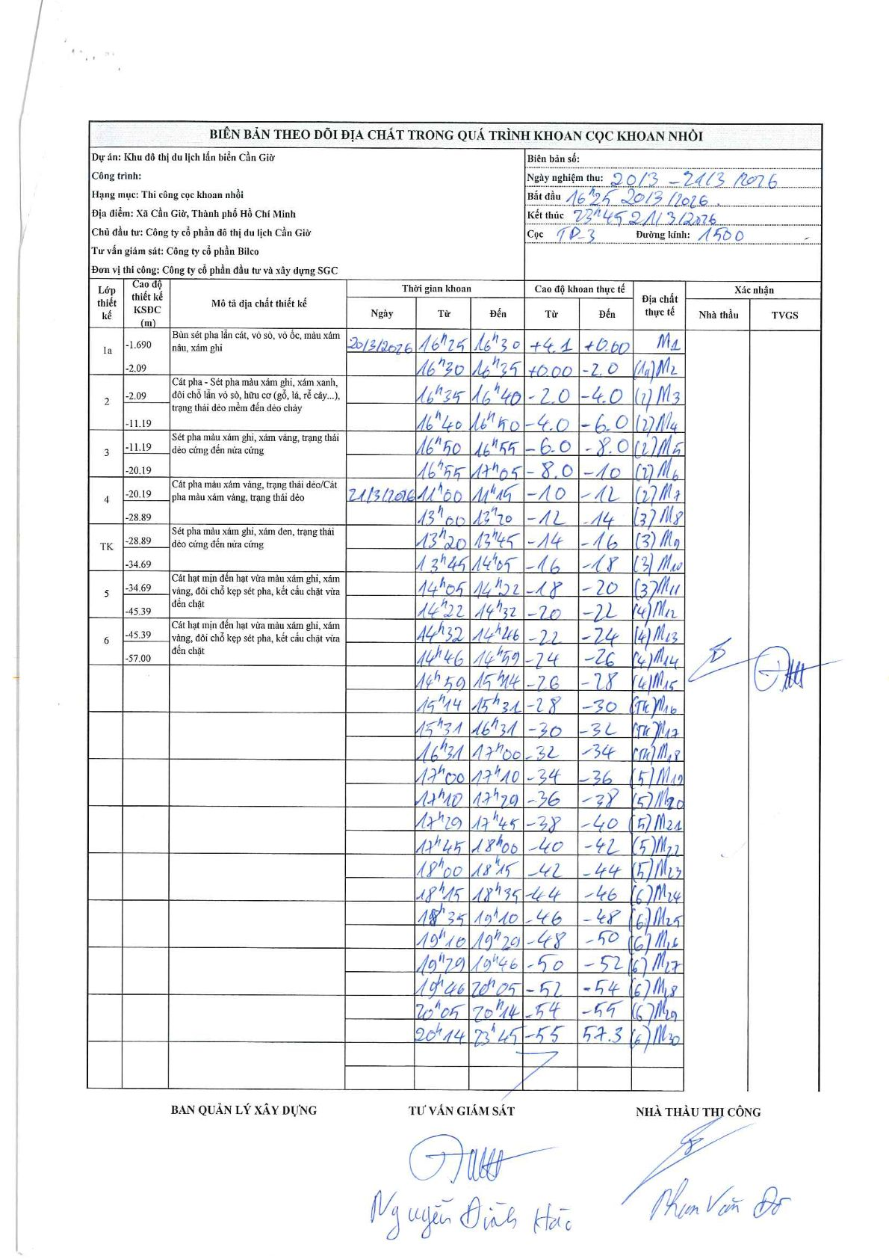
Dự án | Cần Giờ
Hạng mục | Cáp treo - khu VAP
Tên bộ phận
Số hiệu cọc | TP03
Tên Máy khoan | SGCT-KCN0001
Đường kính
Bắt đầu thi công | 16:25 20/03/2026
Kết thúc thi công | 23:45 21/03/2026

Địa chất TT | Đường kính | Mô tả lớp thiết kế | Từ (h) | Đến (h) | Cao độ từ | Cao độ đến | T.Gian (h) | Dài (m) | V (m/h) | Ghi chú
1a |  | Bùn sét pha lẫn cát, vỏ sò, vỏ ốc, màu xám nâu, xám ghi | 16:25 20/03/2026 | 16:30 20/03/2026 | 4.1 | 0 | 0.08 | 4.1 | 49.2
1a |  | Bùn sét pha lẫn cát, vỏ sò, vỏ ốc, màu xám nâu, xám ghi | 16:30 20/03/2026 | 16:35 20/03/2026 | 0 | -2 | 0.08 | 2 | 24
2 |  | Cát pha - Sét pha màu xám ghi, xám xanh, đôi chỗ lẫn vỏ sò, hữu cơ (gỗ, lá, rễ cây...), trạng thái dẻo mềm đến dẻo chảy | 16:35 20/03/2026 | 16:40 20/03/2026 | -2 | -4 | 0.08 | 2 | 24
2 |  | Cát pha - Sét pha màu xám ghi, xám xanh, đôi chỗ lẫn vỏ sò, hữu cơ (gỗ, lá, rễ cây...), trạng thái dẻo mềm đến dẻo chảy | 16:40 20/03/2026 | 16:50 20/03/2026 | -4 | -6 | 0.17 | 2 | 12
2 |  | Cát pha - Sét pha màu xám ghi, xám xanh, đôi chỗ lẫn vỏ sò, hữu cơ (gỗ, lá, rễ cây...), trạng thái dẻo mềm đến dẻo chảy | 16:50 20/03/2026 | 16:55 20/03/2026 | -6 | -8 | 0.08 | 2 | 24
2 |  | Cát pha - Sét pha màu xám ghi, xám xanh, đôi chỗ lẫn vỏ sò, hữu cơ (gỗ, lá, rễ cây...), trạng thái dẻo mềm đến dẻo chảy | 16:55 20/03/2026 | 17:05 20/03/2026 | -8 | -10 | 0.17 | 2 | 12
2 |  | Cát pha - Sét pha màu xám ghi, xám xanh, đôi chỗ lẫn vỏ sò, hữu cơ (gỗ, lá, rễ cây...), trạng thái dẻo mềm đến dẻo chảy | 11:00 21/03/2026 | 11:15 21/03/2026 | -10 | -12 | 0.25 | 2 | 8
3 |  | Sét pha màu xám ghi, xám vàng, trạng thái dẻo cứng đến nửa cứng | 13:00 21/03/2026 | 13:20 21/03/2026 | -12 | -14 | 0.33 | 2 | 6
3 |  | Sét pha màu xám ghi, xám vàng, trạng thái dẻo cứng đến nửa cứng | 13:20 21/03/2026 | 13:45 21/03/2026 | -14 | -16 | 0.42 | 2 | 4.8
3 |  | Sét pha màu xám ghi, xám vàng, trạng thái dẻo cứng đến nửa cứng | 13:45 21/03/2026 | 14:05 21/03/2026 | -16 | -18 | 0.33 | 2 | 6
3 |  | Sét pha màu xám ghi, xám vàng, trạng thái dẻo cứng đến nửa cứng | 14:05 21/03/2026 | 14:22 21/03/2026 | -18 | -20 | 0.28 | 2 | 7.06
4 |  | Cát pha màu xám vàng, trạng thái dẻo/Cát pha màu xám vàng, trạng thái dẻo | 14:22 21/03/2026 | 14:32 21/03/2026 | -20 | -22 | 0.17 | 2 | 12
4 |  | Cát pha màu xám vàng, trạng thái dẻo/Cát pha màu xám vàng, trạng thái dẻo | 14:32 21/03/2026 | 14:46 21/03/2026 | -22 | -24 | 0.23 | 2 | 8.57
4 |  | Cát pha màu xám vàng, trạng thái dẻo/Cát pha màu xám vàng, trạng thái dẻo | 14:46 21/03/2026 | 14:59 21/03/2026 | -24 | -26 | 0.22 | 2 | 9.23
4 |  | Cát pha màu xám vàng, trạng thái dẻo/Cát pha màu xám vàng, trạng thái dẻo | 14:59 21/03/2026 | 15:14 21/03/2026 | -26 | -28 | 0.25 | 2 | 8
TK |  | Sét pha màu xám ghi, xám đen, trạng thái dẻo cứng đến nửa cứng | 15:14 21/03/2026 | 15:31 21/03/2026 | -28 | -30 | 0.28 | 2 | 7.06
TK |  | Sét pha màu xám ghi, xám đen, trạng thái dẻo cứng đến nửa cứng | 15:31 21/03/2026 | 16:31 21/03/2026 | -30 | -32 | 1 | 2 | 2
TK |  | Sét pha màu xám ghi, xám đen, trạng thái dẻo cứng đến nửa cứng | 16:31 21/03/2026 | 17:00 21/03/2026 | -32 | -34 | 0.48 | 2 | 4.14
5 |  | Cát hạt mịn đến hạt vừa màu xám ghi, xám vàng, đôi chỗ kẹp sét pha, kết cấu chặt vừa đến chặt | 17:00 21/03/2026 | 17:10 21/03/2026 | -34 | -36 | 0.17 | 2 | 12
5 |  | Cát hạt mịn đến hạt vừa màu xám ghi, xám vàng, đôi chỗ kẹp sét pha, kết cấu chặt vừa đến chặt | 17:10 21/03/2026 | 17:29 21/03/2026 | -36 | -38 | 0.32 | 2 | 6.32
5 |  | Cát hạt mịn đến hạt vừa màu xám ghi, xám vàng, đôi chỗ kẹp sét pha, kết cấu chặt vừa đến chặt | 17:29 21/03/2026 | 17:45 21/03/2026 | -38 | -40 | 0.27 | 2 | 7.5
5 |  | Cát hạt mịn đến hạt vừa màu xám ghi, xám vàng, đôi chỗ kẹp sét pha, kết cấu chặt vừa đến chặt | 17:45 21/03/2026 | 18:00 21/03/2026 | -40 | -42 | 0.25 | 2 | 8
5 |  | Cát hạt mịn đến hạt vừa màu xám ghi, xám vàng, đôi chỗ kẹp sét pha, kết cấu chặt vừa đến chặt | 18:00 21/03/2026 | 18:15 21/03/2026 | -42 | -44 | 0.25 | 2 | 8
6 |  | Cát hạt mịn đến hạt vừa màu xám ghi, xám vàng, đôi chỗ kẹp sét pha, kết cấu chặt vừa đến chặt | 18:15 21/03/2026 | 18:35 21/03/2026 | -44 | -46 | 0.33 | 2 | 6
6 |  | Cát hạt mịn đến hạt vừa màu xám ghi, xám vàng, đôi chỗ kẹp sét pha, kết cấu chặt vừa đến chặt | 18:35 21/03/2026 | 19:10 21/03/2026 | -46 | -48 | 0.58 | 2 | 3.43
6 |  | Cát hạt mịn đến hạt vừa màu xám ghi, xám vàng, đôi chỗ kẹp sét pha, kết cấu chặt vừa đến chặt | 19:10 21/03/2026 | 19:29 21/03/2026 | -48 | -50 | 0.32 | 2 | 6.32
6 |  | Cát hạt mịn đến hạt vừa màu xám ghi, xám vàng, đôi chỗ kẹp sét pha, kết cấu chặt vừa đến chặt | 19:29 21/03/2026 | 19:46 21/03/2026 | -50 | -52 | 0.28 | 2 | 7.06
6 |  | Cát hạt mịn đến hạt vừa màu xám ghi, xám vàng, đôi chỗ kẹp sét pha, kết cấu chặt vừa đến chặt | 19:46 21/03/2026 | 20:05 21/03/2026 | -52 | -54 | 0.32 | 2 | 6.32
6 |  | Cát hạt mịn đến hạt vừa màu xám ghi, xám vàng, đôi chỗ kẹp sét pha, kết cấu chặt vừa đến chặt | 20:05 21/03/2026 | 20:14 21/03/2026 | -54 | -55 | 0.15 | 1 | 6.67
6 |  | Cát hạt mịn đến hạt vừa màu xám ghi, xám vàng, đôi chỗ kẹp sét pha, kết cấu chặt vừa đến chặt | 20:14 21/03/2026 | 23:45 21/03/2026 | -55 | -57.3 | 3.52 | 2.3 | 0.65

ẢNH BIÊN BẢN GỐC

